Pasaporte - HC
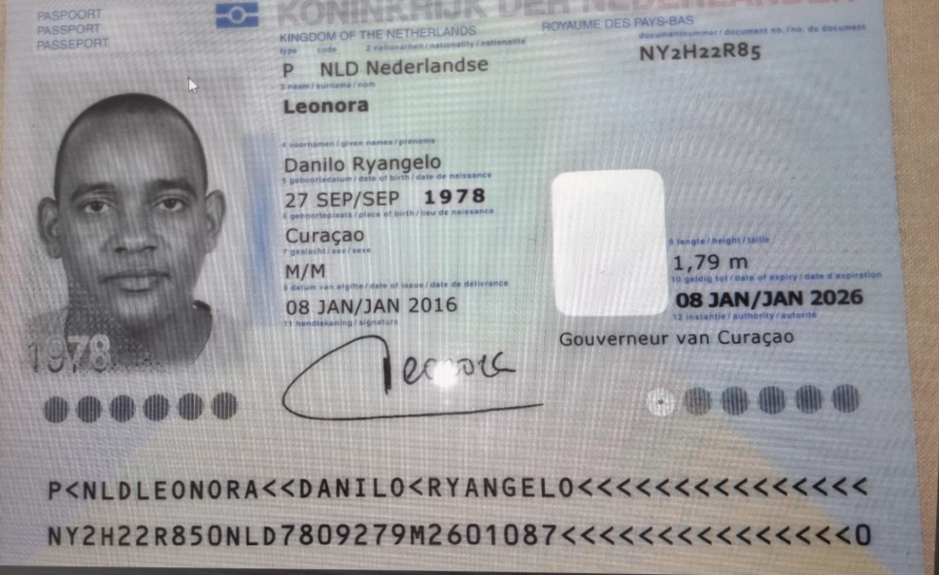
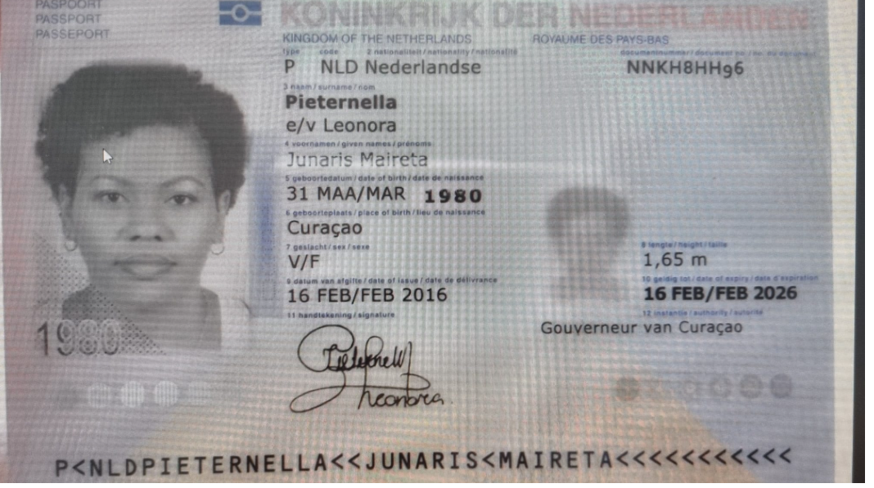

 |  |  |  | Nombre | DANILO
 |  |  |  | Apellido | LEONORA
Nombre | DANILO | Nombre | JUNARIS | Pasaporte | NY2H22R85
Nombre | RYANGELO | Nombre | MAIRETA | Género: . | MASCULINO
Apellido | LEONORA | Apellido | PIETERNELLA | Edad | 47
Género: . | MASCULINO | Género: . | FEMENINO | Domicilio | Curazao
Pasaporte | NY2H22R85 | Pasaporte | NNKH8HH96 | correo | reservasmedical@gmail.com
Fecha de nacimiento | 1978-09-27 | Fecha de nacimiento | 1980-03-31 | Teléfono | 315 772 1914
Edad | 47 | Edad | 45 | Entidad | Medical Trip Colombia SAS
 | Casado | Estado civil | Casada
Dirección |  | Dirección
Nacionalidad y domicilio: | Curacao | Nacionalidad y domicilio: | Curacao | Nombre | JUNARIS
Email: | Danilorl1978@hotmail.com | Email: | Junaris_jlp@hotmail.com | Apellido | PIETERNELLA
Teléfono | 599 9 5207961 | Teléfono | 599 9 5164731 | Género: . | FEMENINO
Profesión |  | Profesión |  | Pasaporte | NNKH8HH96
RH | A+ | RH | O+ | Fecha de nacimiento | 1980-03-31
Seguro | Guardian | Seguro | SVB | Edad | 45
Peso | 87kg | Peso | 83kg | Domicilio | Curazao
Altura | 1.80cm | Altura | 1.65kg | correo | reservasmedical@gmail.com
Idioma | Español, Inglés, Danés y Papiamento | Idioma | Español, Inglés, Danés y Papiamento | Teléfono | 315 772 1914
Estadia: | Diciembre/2025. |  |  | Entidad | Medical Trip Colombia SAS
 |  | Salud

PAGOS
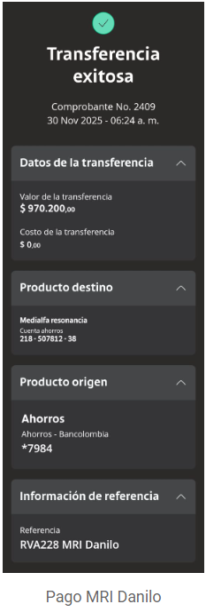
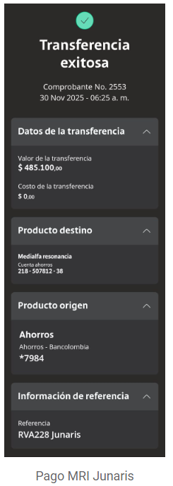
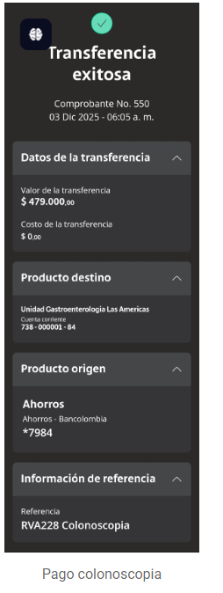
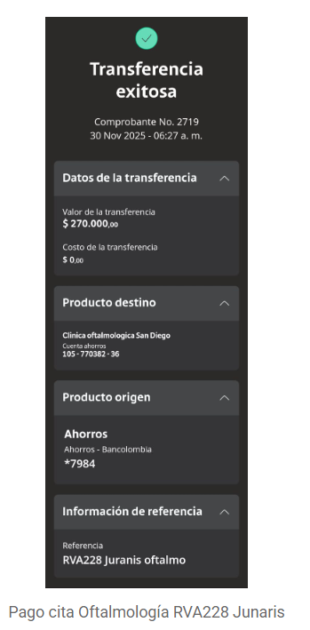
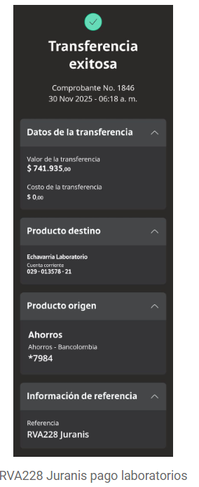
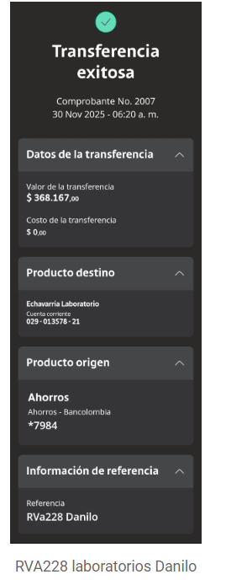
DATOS BANCARIOS ENDOCRINOLOGIA | UROLOGIA | PRICK TEST
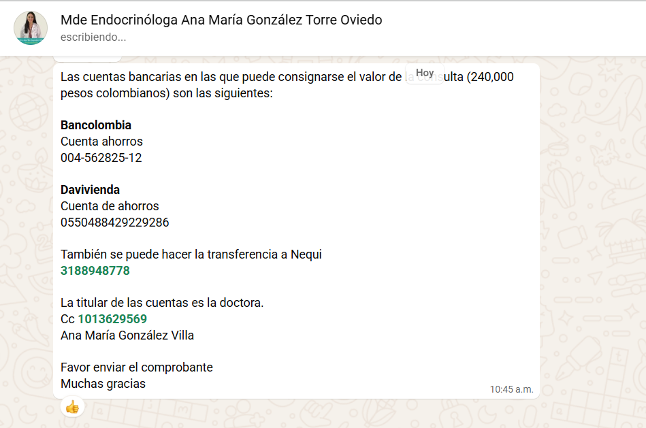
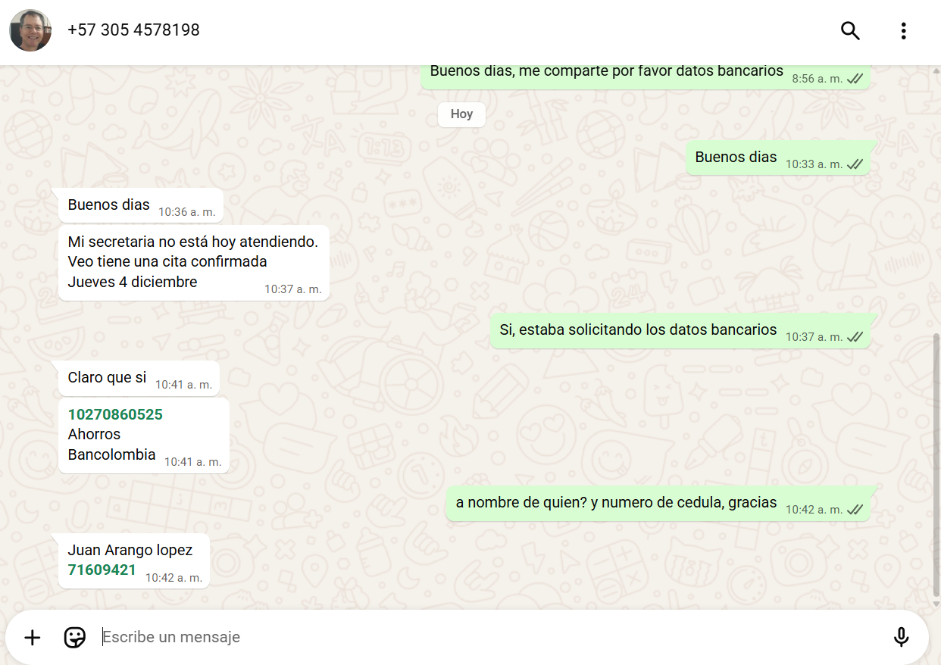
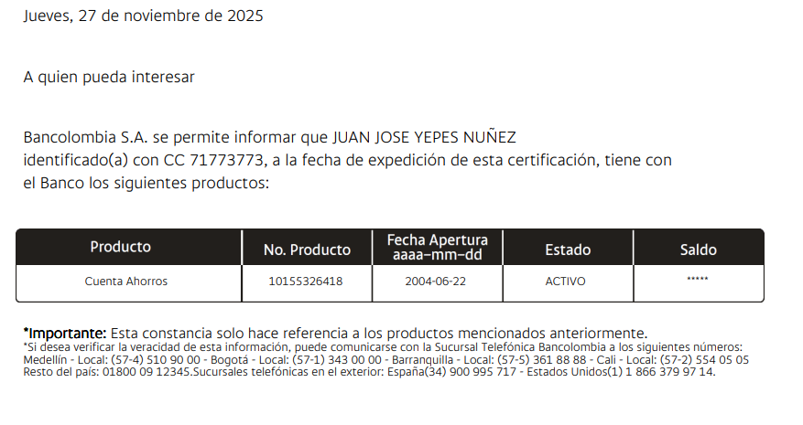

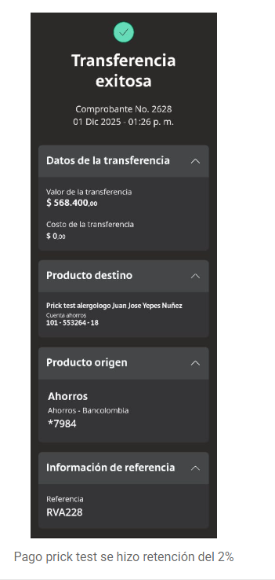

 |  |  | RESONANCIAS CRE MEDIALFA | RESONANCIAS CRE MEDIALFA | OFTALMOLOGIA | LABORATORIOS ECHAVARIA | LABORATORIOS ECHAVARIA | COLONOSCOPIA

Detalle de los servicios
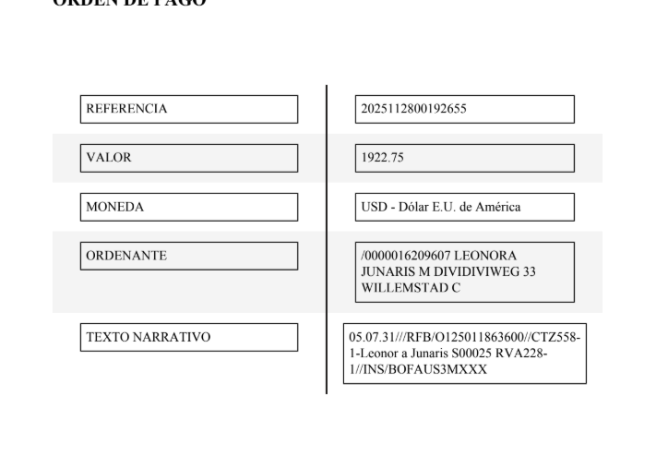
 |  |  | Liquidación para pago con Tarjeta
DETALLE DE LOS SERVICIOS | DÓLARES | DÓLARES |  | Valor paquete | 6% tarjeta | Total a pagar
CONCEPTO | JUNARIS | DANILO | JUNARIS | $1,659 |  | $1,659
Póliza de asistencia médica al viajero - producto visitor por 08 días | $11 | $11 | JUNARIS | 273.75 |  | $274
Sim card física | $3 | $3 | DANILO | $1,489 | $89 | $1,578
Recarga 10 gigas de datos | $5 | $5
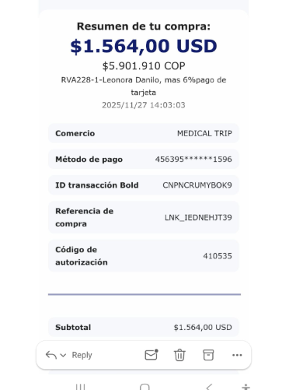
Traslado aeropuerto - hotel - aeropuerto en CARRO | $43 | $43
PAQUETE DE CHEQUEO MÉDICO todo lo que está en azul | $485 | No
LABORATORIOS CLÍNICOS
Citología |  | No
Coprológico |  | No
Vitamina D25 |  | No
Vitamina B12 |  | No
Perfil lipídico
Colesterol HDL |  | $4
Colesterol LDL |  | $5
Colesterol total |  | $7
Triglicéridos |  | $4
Perfil Hepático
ALT- Alanina transferasa |  | No
AST - aspartato transferasa |  | No
Bilirrubina total y directa |  | No
Gama Glutamil transferasa |  | No
Perfil Renal
Creatinina |  | $7
e-GFR-Eritrosedimentación (velocidad de sedimentación globular VSG | $5 | $5
Uroanálisis |  | No
Nitrógeno Ureico en Sangre (BUN) |  | No
Sangre
Hemograma completo |  | $11
Hemoglobina glicosilada |  | No
Ferritina |  | No
Glucosa sérica |  | No
Frotis de sangre periférica - (extendido de sangre periférica estudio de morfología) | $20 | $20
Test de sicklemia: (Células Falciformes-drepanocitosis) | $18 | $18
Perfil Tiroideo
T4 libre |  | No
TSH |  | No
Paratohormona | $39 | $39
Enfermedades de transmisión sexual
VDRL serología |  | No
VIH 1 Y 2, Anticuerpos |  | No
Minerales
Fósforo | $5 | $5
Ionograma: calcio - sodio - cloro- potasio | $30 | $30
Corazón
Homocisteína | $36 | $36
Perfil Hormonal Femenino, (Se realizan generalmente en los primeros días del ciclo para obtener resultados más precisos).
Estradiol 17 | $16 | No
FSH Hormona foliculoestimulante | $18 | $18
LH Hormona Luteinizante | $17 | $17
Prolactina | $16 | $16
Progesterona | No | $19
#REF! | No | $19
Testosterona libre | No | $19
Cortisol | No | $27
AMH Hormona anti mülleriana | $51 | No
IMÁGENES DIAGNÓSTICAS
Radiografía de tórax |  | No
Radiografía comparativa de caderas | $36 | No
Ecografía de abdomen total |  | No
Ecografía de mama |  | No
Ecografía testicular | No | $36
Electrocardiograma |  | No
Ecocardiografía | No | $105
Prick test de alimentos | $90 | No
Prick test de alergias | $90 | No
Resonancia de columna lumbar | $234 | No
Resonancia de rodilla izquierda | No | $198
Resonancia de rodilla derecha | No | $198
ESPECIALISTAS
Consulta con INTERNISTA |  | No
Consulta con ORTOPEDIA | $84 | $84
Consulta con ENDOCRINÓLOGO | No | $88
Consulta con UROLOGÍA | No | $85
Consulta con OFTALMOLOGÍA | $85 | No
Consulta virtual de control Dr. Marcos Yepes | No | $43
Consulta con VIRTUAL DE NUTRICIÓN Y PSICO NUTRICIÓN Evaluación virtual de Medicina, Nutrición y Psiconutrición. . Protocolo de antioxidantes para la prevención del cáncer y el manejo de la disbiosis. | $154 | $154
Servicios de acompañamiento virtual y presencial + 04 Traslados hotel - clínica por trayecto Cortos - cerca incluidos en el paquete de chequeo médico |  | No
05 Traslados hotel - clínica por trayecto Cortos - cerca | $11 | $40
Servicios Medical Trip Colombia: Acompañamiento Virtual y presencial | $50 | $50
Impuesto bancario 4 * 1000 | $7 | $6
TOTAL A PAGAR | $1,659 | $1,475

DANILO Confirmación
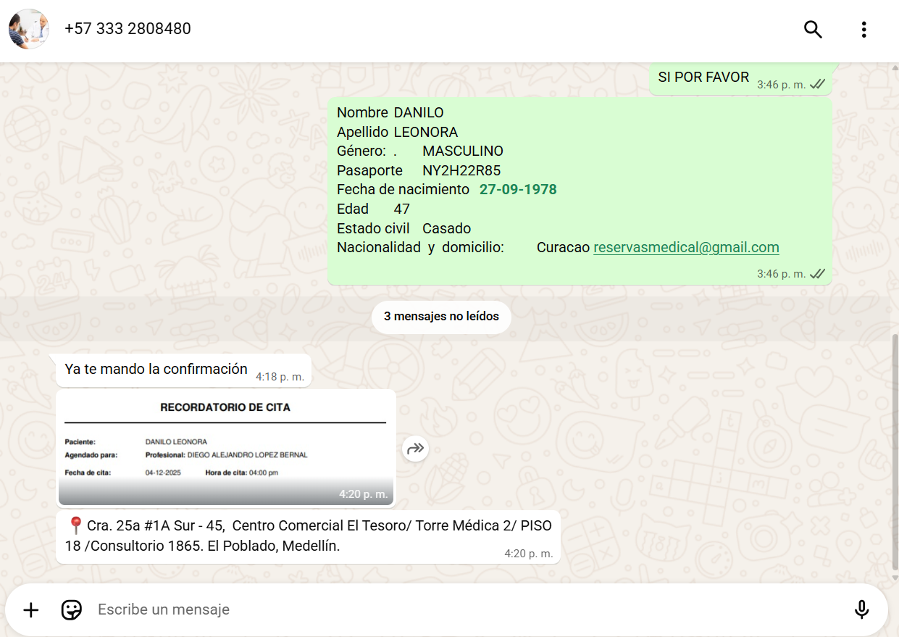
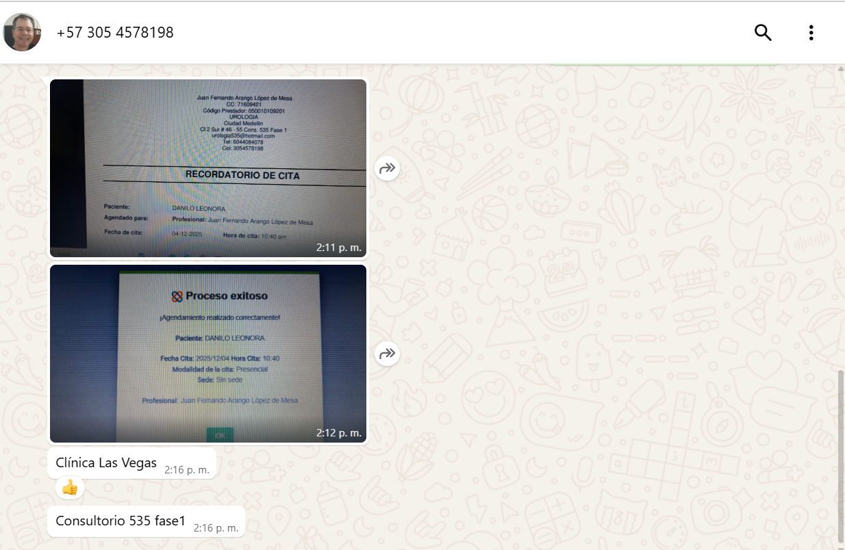
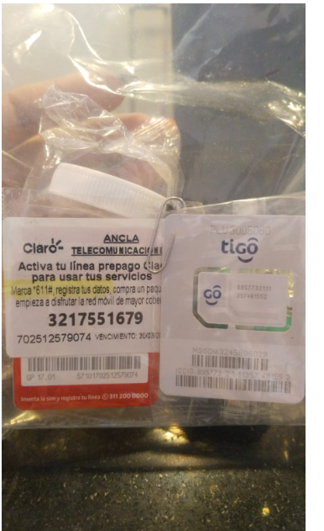
HOTEL RESERVO EL PASAJERO DIRECTAMENTE
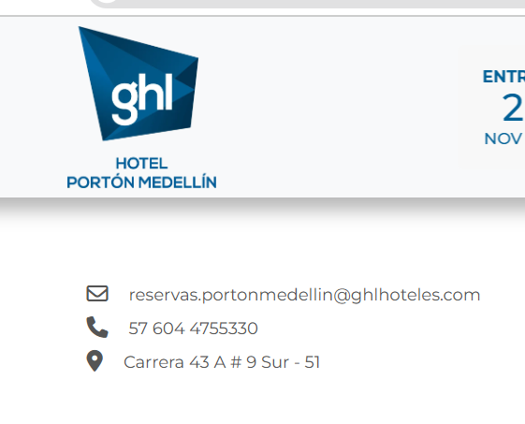

 |  | HOTEL GHL PORTON MEDELLIN
 |  | Carrera 43 A No 9 sur - 51
 |  | El poblado | 3217551679
 |  | 604 4755330

CONFIRMACIÓN RESONANCIA DOS RODILLAS
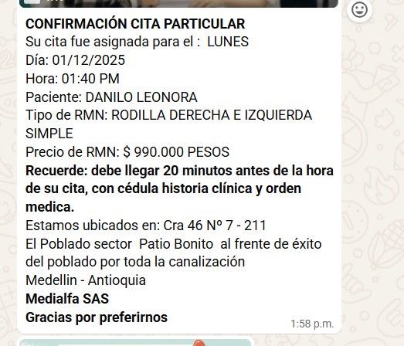

CONFIRMACIÓN ORTOPEDISTA-JUNARIS YDANILO |  |  |  | ENDOCRINOLOGO
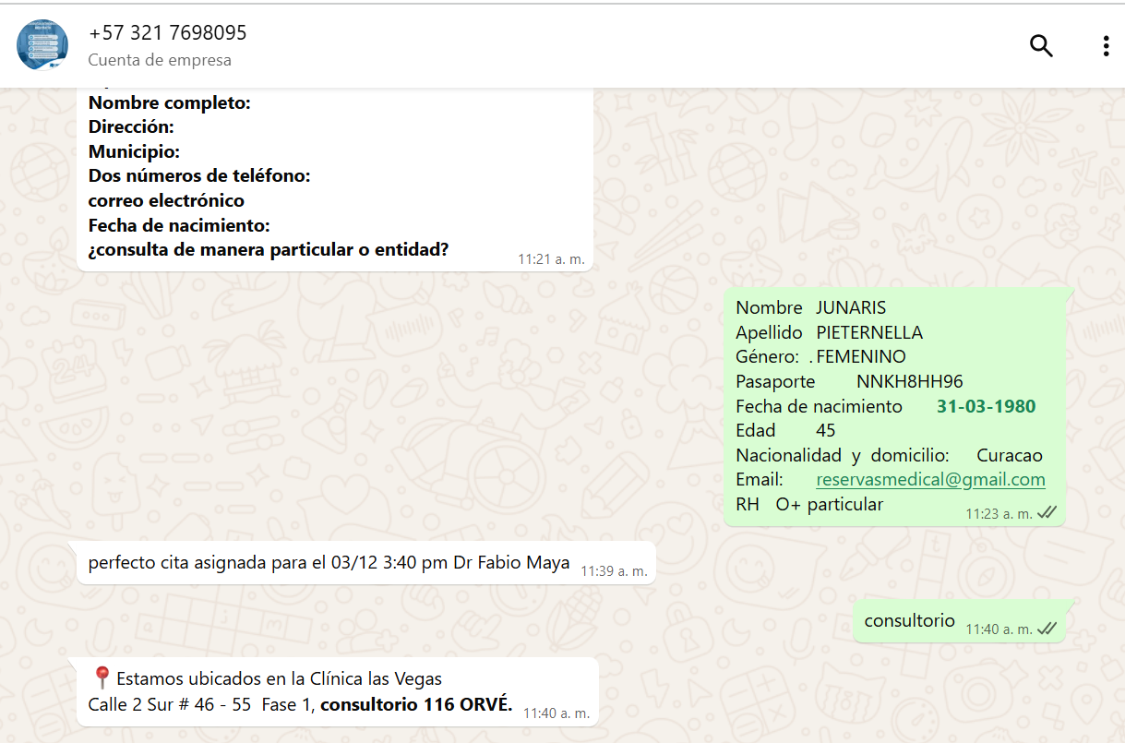
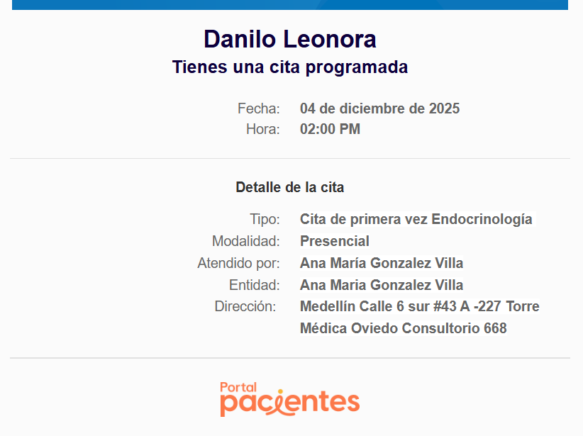

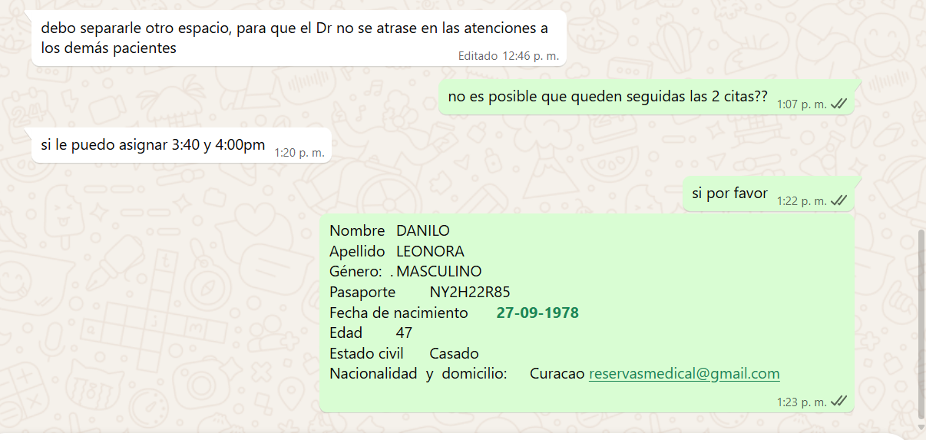

 | CONFIRMACIÓN UROLOGIA | CONFIRMADA

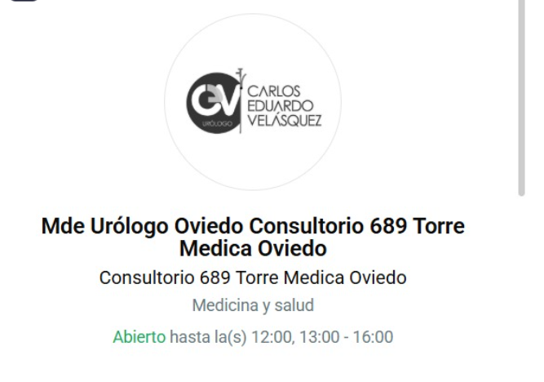
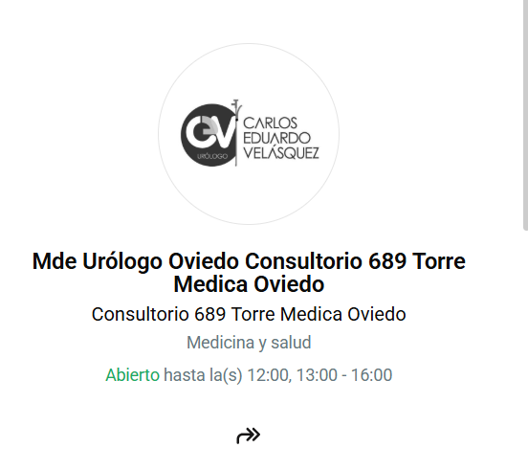

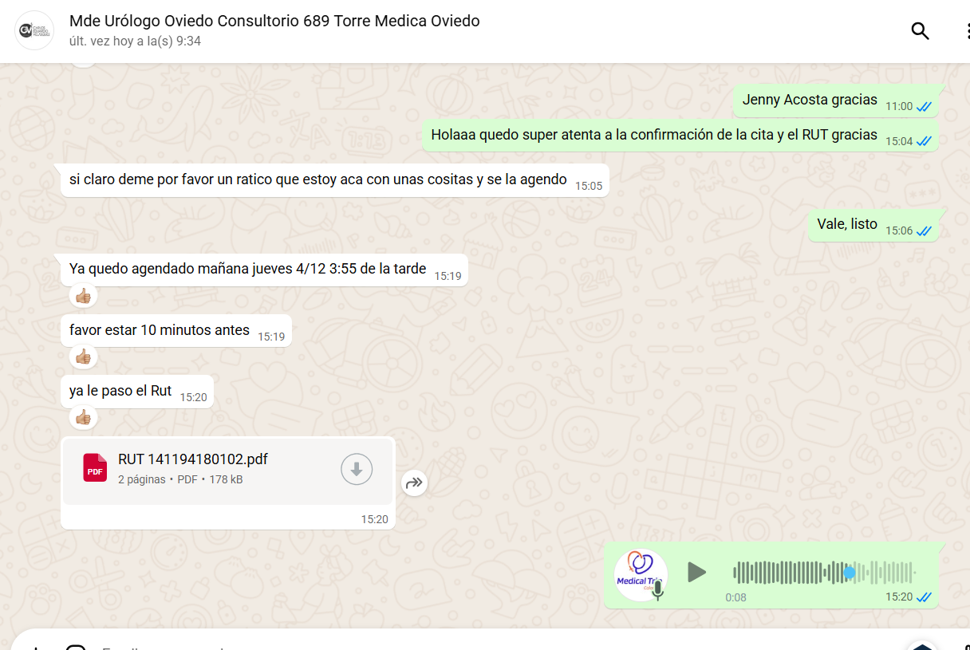

 | CANCELAR |  |  | CANCELAR

JURANIS Confirmación
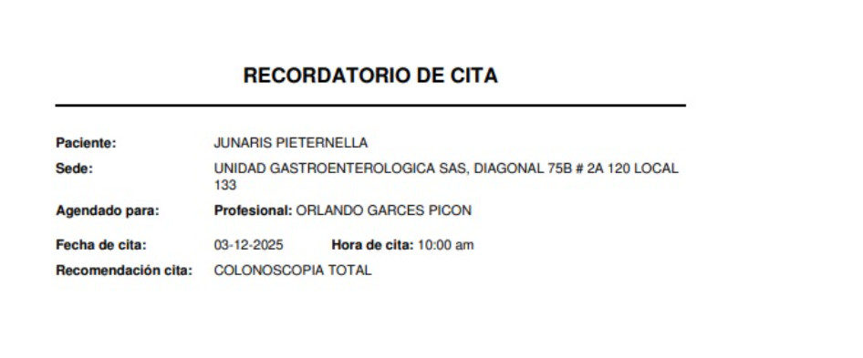
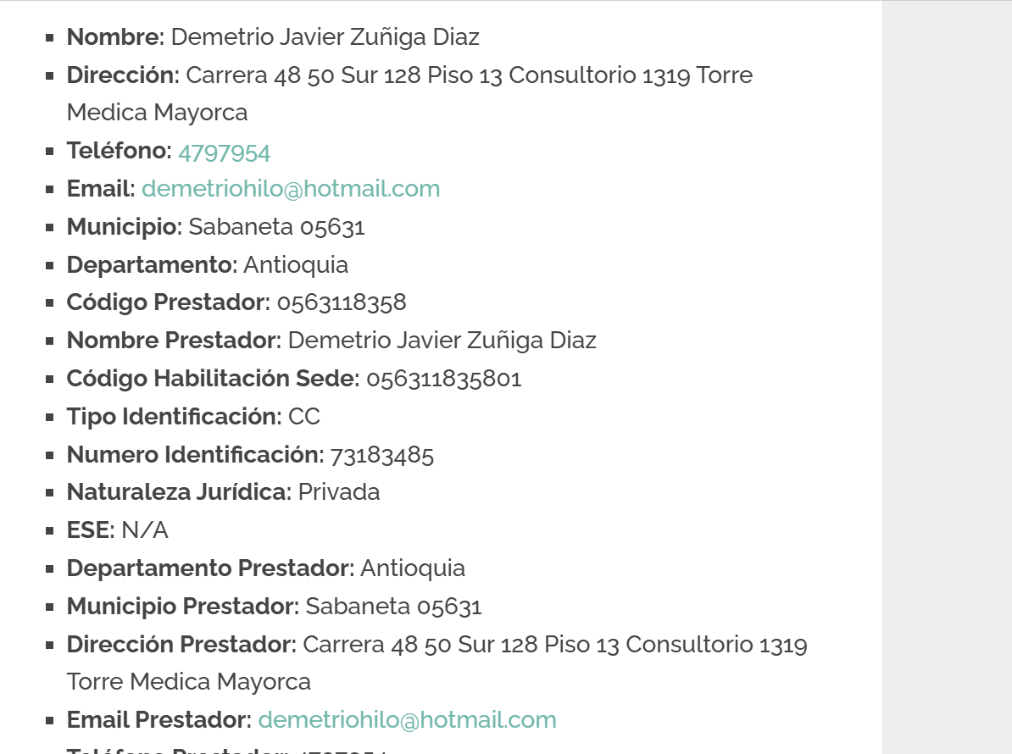
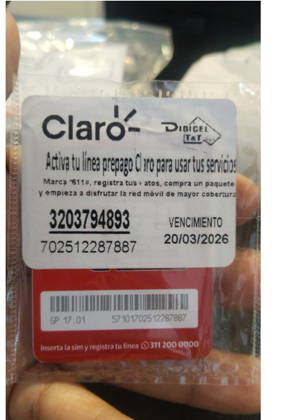
 | HOTEL RESERVO EL PASAJERO DIRECTAMENTE

 |  |  |  | 3203794893
 |  |  | HOTEL GHL PORTON MEDELLIN
 |  |  | Carrera 43 A No 9 sur - 51
 |  |  | El poblado
 |  |  | (604)4755330

CONFIRMACIÓN RESONANCIA DE COLUMNA LUMBAR |  |  |  | CONFIRMACIÓN TEST ALERGIAS DE ALIMENTOS Y AMBIENTE
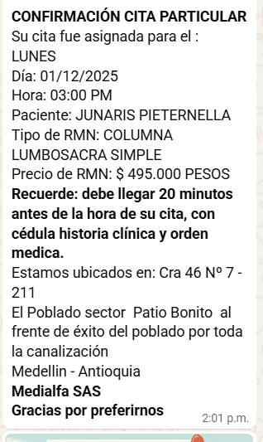
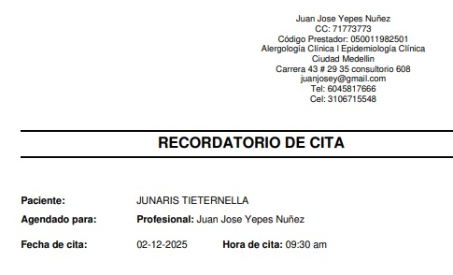

 |  |  |  |  | VALOR: 580.000

 | CONFIRMACIÓN ORTOPEDISTA-JUNARIS YDANILO |  |  |  | CONFIRMACIÓN OFTALMOLOGIA-JUNARIS

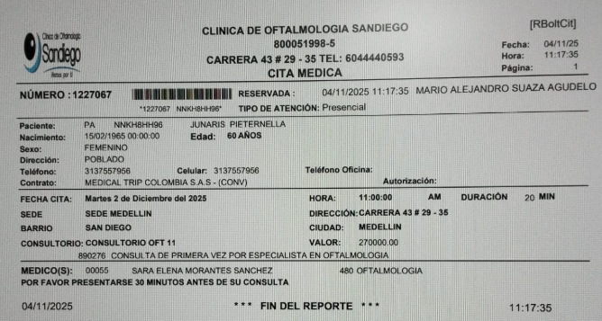

 |  |  |  |  | CONFIRMACIÓN INTERNISTA YUNARIS
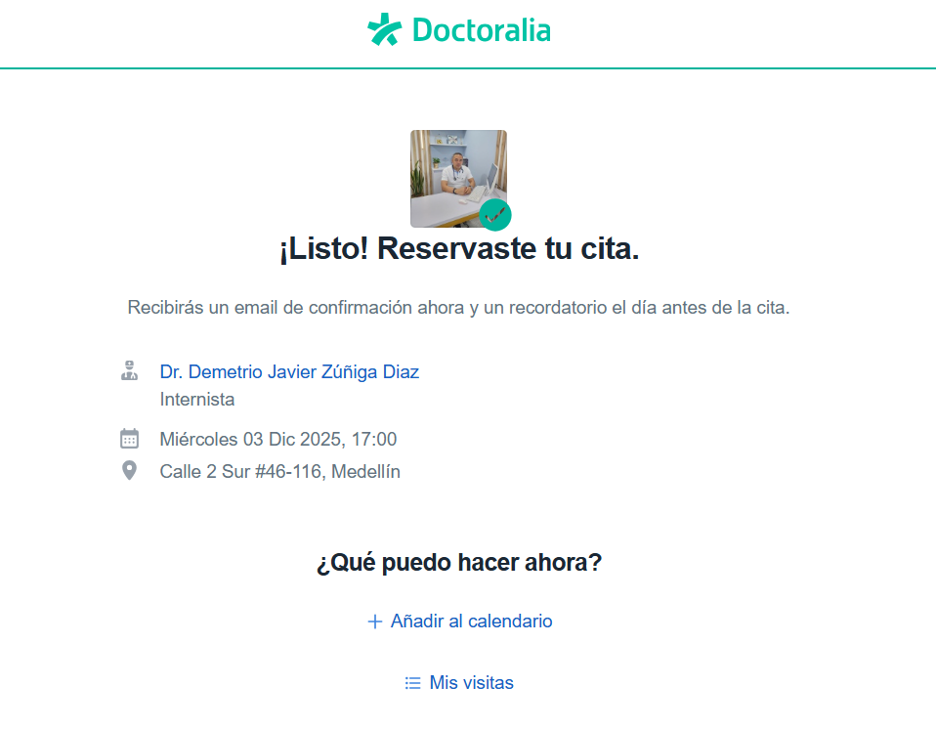

 |  | colonoscopia

Vuelo
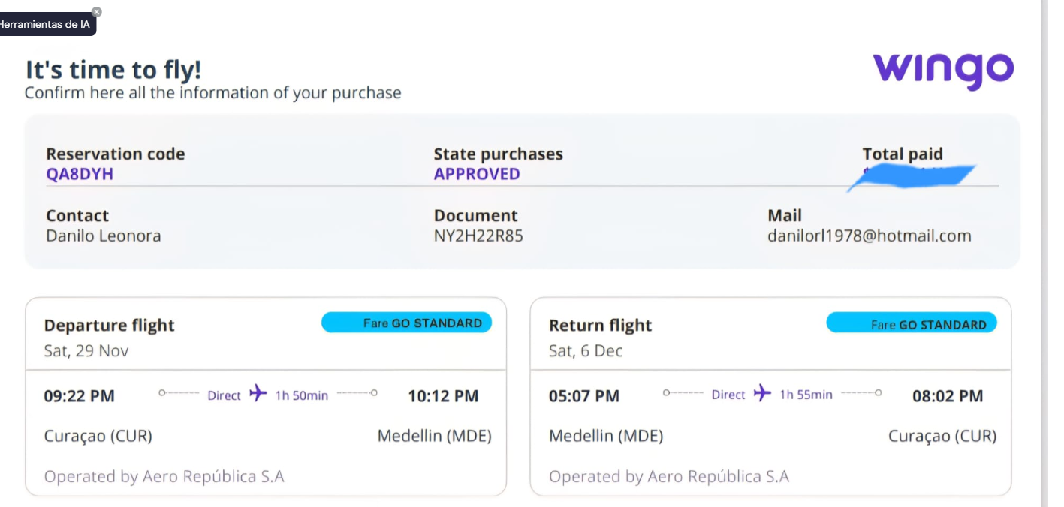

 |  | QA8DYH

 | 7450
P5 7451

